关系图
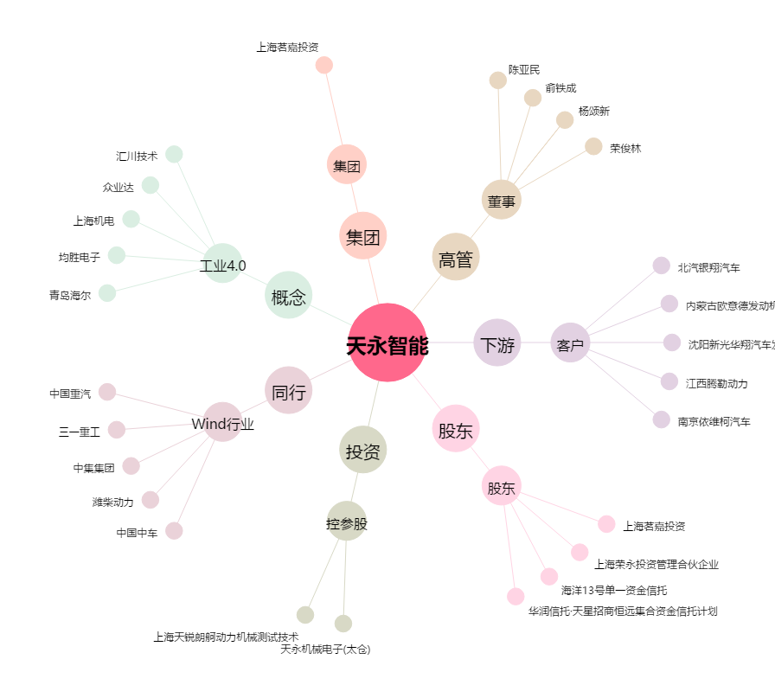
天永智能[603895.SH] - 关系概览图

